Logica ME
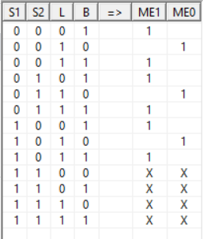
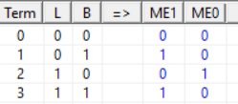
Codificación
Apagado | 00
Mantenimiento | 01
Emergencia | 10

